Grafico de analisis de sensibil
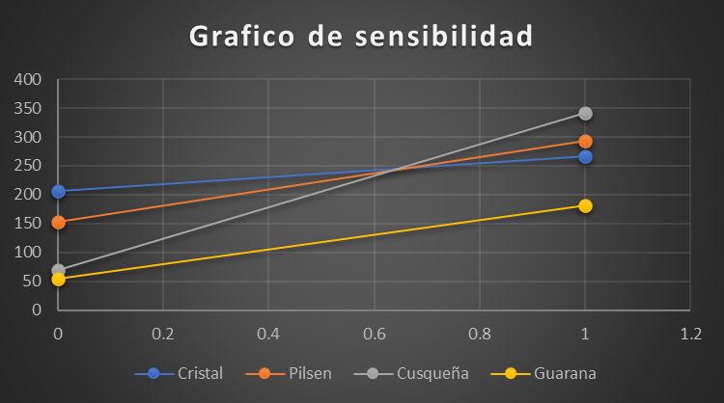
Probabilidad | Cristal | Pilsen | Cusqueña | Guarana
0 | 206 | 153 | 70 | 55
1 | 267 | 293 | 341 | 182

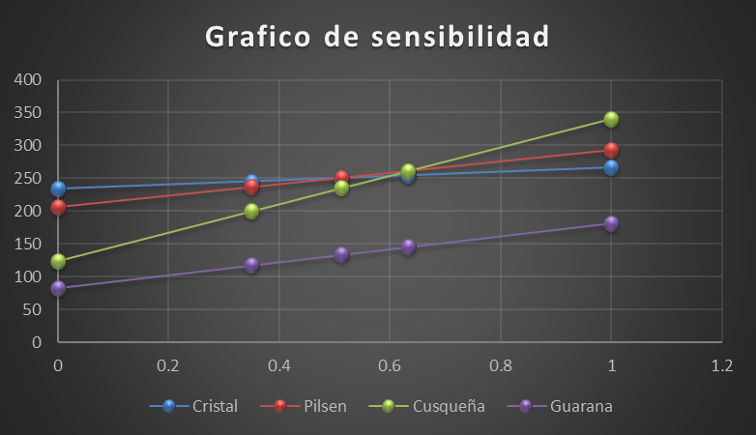

Probabilidad | Cristal | Pilsen | Cusqueña | Guarana
0 | 233.69 | 206.31 | 124 | 83.38
0.35 | 245.35 | 236.65 | 199.95 | 117.9
0.51 | 250.78 | 250.78 | 235.32 | 133.97
0.63 | 254.74 | 261.1 | 261.14 | 145.71
1 | 267 | 293 | 341 | 182

